关系图
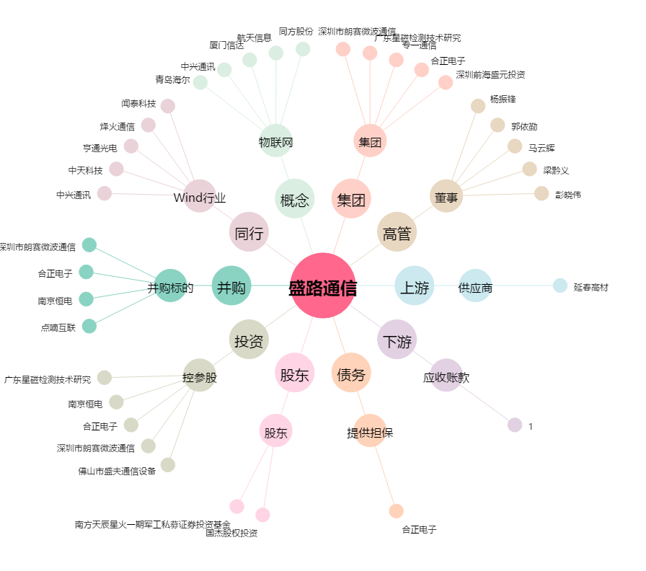
盛路通信[002446.SZ] - 关系概览图

